道路幅員図
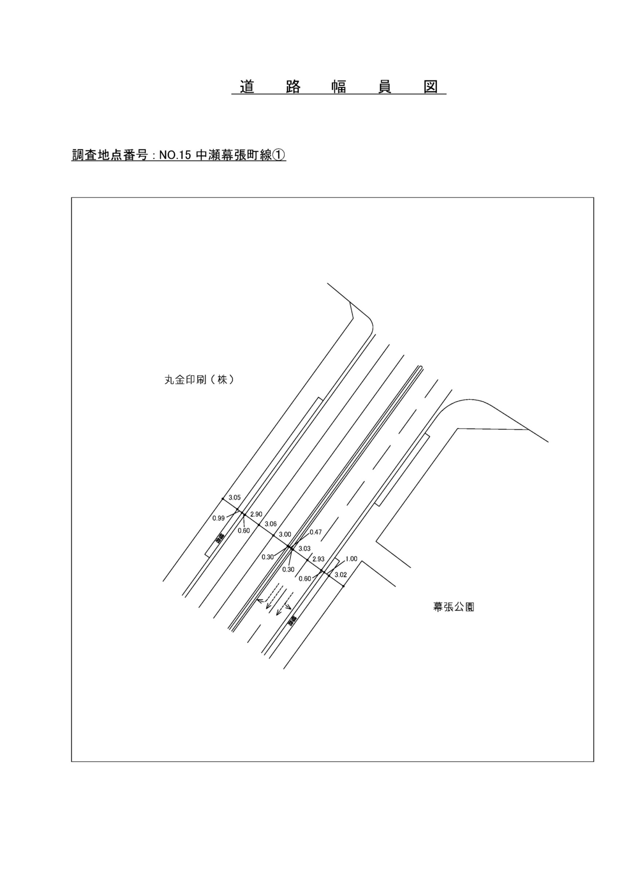

交通流動図
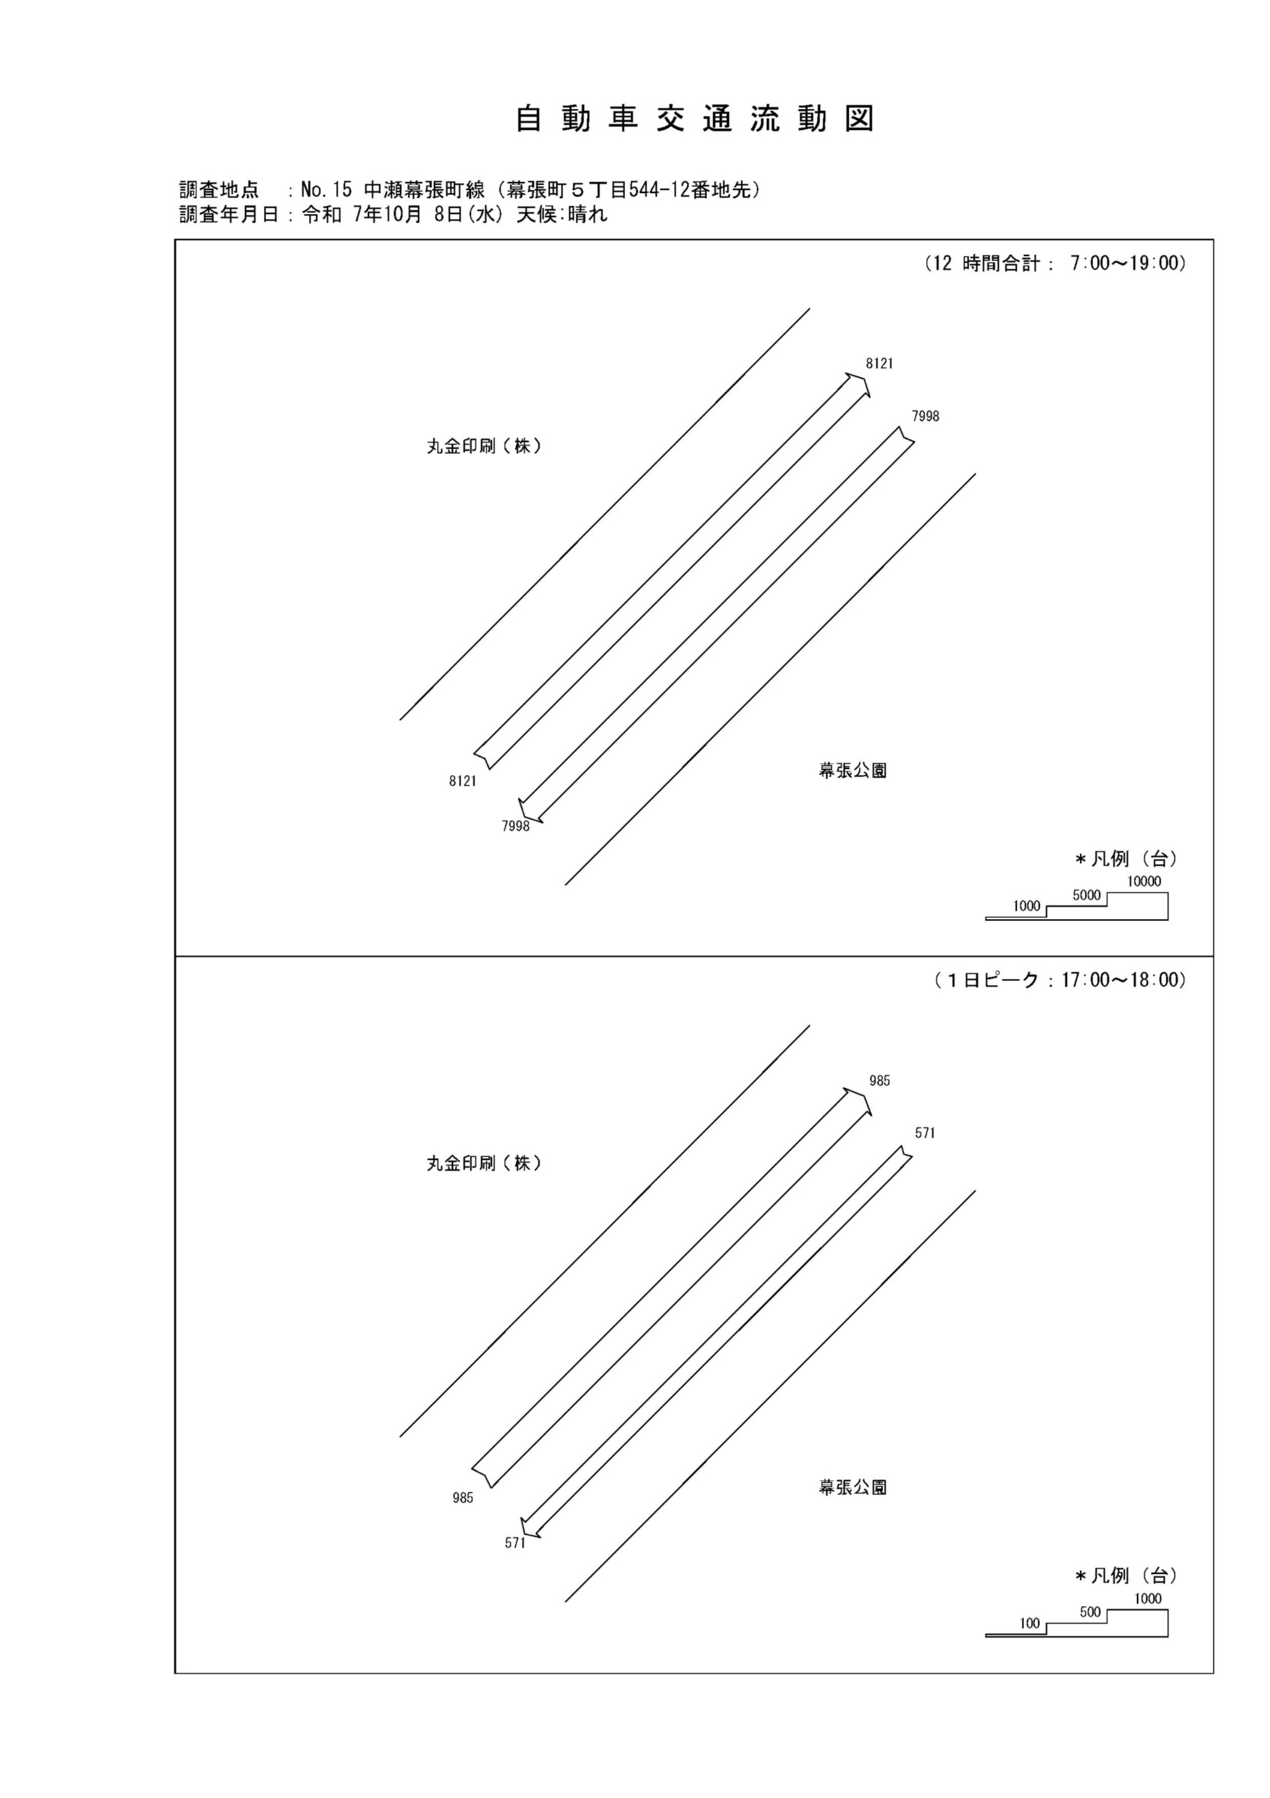

自動車変動図(1)
自 動 車 交 通 量 時 間 変 動 図 |  |  |  |  |  |  |  |  |  |  |  |  |  | 15 | 1008100
調査地点：№15 中瀬幕張町線（幕張町５丁目544-12番地先） |  |  |  |  |  |  |  |  |  |  |  |  |  |  | 方 向(1) |  |  | 方 向(2) |  |  | 合計 ( 1+ 2)
 |  |  |  |  |  |  |  |  |  |  |  |  |  | 7 | 380 | 42 | 11.1 | 721 | 47 | 6.5 | 1101 | 89 | 8.1
調査年月日：令和 7年10月 8日(水) 天候:晴れ |  |  |  |  |  |  |  |  |  |  |  |  |  | 8 | 404 | 69 | 17.1 | 900 | 79 | 8.8 | 1304 | 148 | 11.3
 |  |  |  |  |  |  |  |  |  |  |  |  |  | 9 | 465 | 70 | 15.1 | 828 | 78 | 9.4 | 1293 | 148 | 11.4
 |  |  |  |  |  |  |  |  |  |  |  |  |  | 10 | 519 | 68 | 13.1 | 736 | 68 | 9.2 | 1255 | 136 | 10.8
 |  |  |  |  |  |  |  |  |  |  |  |  |  | 11 | 641 | 61 | 9.5 | 679 | 73 | 10.8 | 1320 | 134 | 10.2
 |  |  |  |  |  |  |  |  |  |  |  |  |  | 12 | 660 | 64 | 9.7 | 655 | 49 | 7.5 | 1315 | 113 | 8.6
 |  |  |  |  |  |  |  |  |  |  |  |  |  | 13 | 682 | 56 | 8.2 | 590 | 32 | 5.4 | 1272 | 88 | 6.9
 |  |  |  |  |  |  |  |  |  |  |  |  |  | 14 | 731 | 51 | 7 | 563 | 38 | 6.7 | 1294 | 89 | 6.9
 |  |  |  |  |  |  |  |  |  |  |  |  |  | 15 | 766 | 74 | 9.7 | 612 | 51 | 8.3 | 1378 | 125 | 9.1
 |  |  |  |  |  |  |  |  |  |  |  |  |  | 16 | 894 | 70 | 7.8 | 602 | 33 | 5.5 | 1496 | 103 | 6.9
凡 例 |  |  |  |  |  |  |  |  |  |  |  |  |  | 17 | 985 | 37 | 3.8 | 571 | 42 | 7.4 | 1556 | 79 | 5.1
 | 小型車 |  |  |  |  |  |  |  |  |  |  |  |  | 18 | 994 | 37 | 3.7 | 541 | 22 | 4.1 | 1535 | 59 | 3.8
 | 大型車
 | 大型車混入率

方 向(1)

時間帯 | 7 | 8 | 9 | 10 | 11 | 12 | 13 | 14 | 15 | 16 | 17 | 18 | 計
全車合計 | 380 | 404 | 465 | 519 | 641 | 660 | 682 | 731 | 766 | 894 | 985 | 994 | 8121
小型車 | 338 | 335 | 395 | 451 | 580 | 596 | 626 | 680 | 692 | 824 | 948 | 957 | 7422
大型車 | 42 | 69 | 70 | 68 | 61 | 64 | 56 | 51 | 74 | 70 | 37 | 37 | 699
大型車混入率 | 11.1 | 17.1 | 15.1 | 13.1 | 9.5 | 9.7 | 8.2 | 7.0 | 9.7 | 7.8 | 3.8 | 3.7 | 8.6

方 向(2)

時間帯 | 7 | 8 | 9 | 10 | 11 | 12 | 13 | 14 | 15 | 16 | 17 | 18 | 計
全車合計 | 721 | 900 | 828 | 736 | 679 | 655 | 590 | 563 | 612 | 602 | 571 | 541 | 7998
小型車 | 674 | 821 | 750 | 668 | 606 | 606 | 558 | 525 | 561 | 569 | 529 | 519 | 7386
大型車 | 47 | 79 | 78 | 68 | 73 | 49 | 32 | 38 | 51 | 33 | 42 | 22 | 612
大型車混入率 | 6.5 | 8.8 | 9.4 | 9.2 | 10.8 | 7.5 | 5.4 | 6.7 | 8.3 | 5.5 | 7.4 | 4.1 | 7.7

合計 ( 1+ 2)

時間帯 | 7 | 8 | 9 | 10 | 11 | 12 | 13 | 14 | 15 | 16 | 17 | 18 | 計
全車合計 | 1101 | 1304 | 1293 | 1255 | 1320 | 1315 | 1272 | 1294 | 1378 | 1496 | 1556 | 1535 | 16119
小型車 | 1012 | 1156 | 1145 | 1119 | 1186 | 1202 | 1184 | 1205 | 1253 | 1393 | 1477 | 1476 | 14808
大型車 | 89 | 148 | 148 | 136 | 134 | 113 | 88 | 89 | 125 | 103 | 79 | 59 | 1311
大型車混入率 | 8.1 | 11.3 | 11.4 | 10.8 | 10.2 | 8.6 | 6.9 | 6.9 | 9.1 | 6.9 | 5.1 | 3.8 | 8.1

歩行者自転車流動図
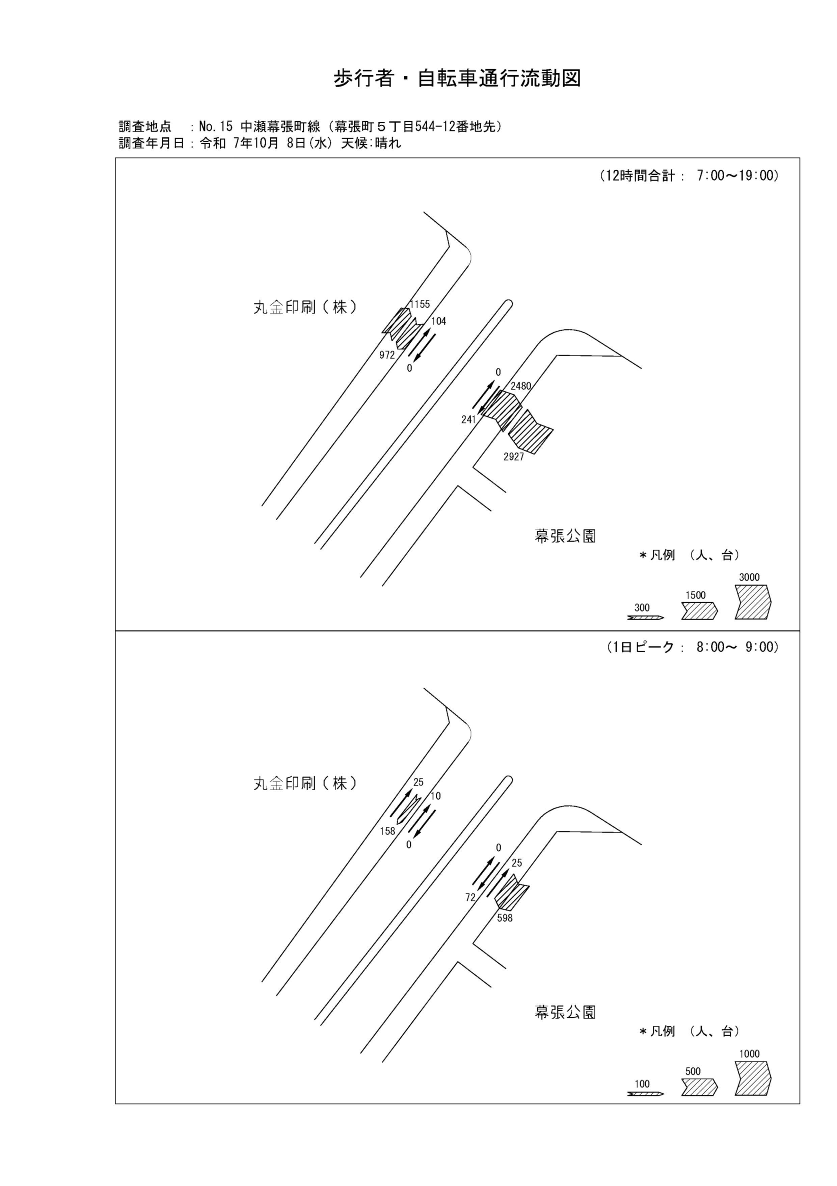

歩行者・自転車変動図(1)
歩 行 者 ･ 自 転 車 通 行 量 時 間 変 動 図 |  |  |  |  |  |  |  |  |  |  |  |  |  | 15 | 1008100
調査地点：№15 中瀬幕張町線（幕張町５丁目544-12番地先） |  |  |  |  |  |  |  |  |  |  |  |  |  |  | 方 向(ｱ) |  |  | 方 向(ｲ) |  |  | 合計 ( ｱ+ ｲ)
 |  |  |  |  |  |  |  |  |  |  |  |  |  | 7 | 37 | 18 | 19 | 198 | 19 | 179 | 235 | 37 | 198
調査年月日：令和 7年10月 8日(水) 天候:晴れ |  |  |  |  |  |  |  |  |  |  |  |  |  | 8 | 25 | 21 | 4 | 158 | 66 | 92 | 183 | 87 | 96
 |  |  |  |  |  |  |  |  |  |  |  |  |  | 9 | 33 | 19 | 14 | 70 | 34 | 36 | 103 | 53 | 50
 |  |  |  |  |  |  |  |  |  |  |  |  |  | 10 | 44 | 27 | 17 | 96 | 34 | 62 | 140 | 61 | 79
 |  |  |  |  |  |  |  |  |  |  |  |  |  | 11 | 30 | 15 | 15 | 34 | 14 | 20 | 64 | 29 | 35
 |  |  |  |  |  |  |  |  |  |  |  |  |  | 12 | 74 | 45 | 29 | 64 | 27 | 37 | 138 | 72 | 66
 |  |  |  |  |  |  |  |  |  |  |  |  |  | 13 | 51 | 29 | 22 | 59 | 38 | 21 | 110 | 67 | 43
 |  |  |  |  |  |  |  |  |  |  |  |  |  | 14 | 71 | 35 | 36 | 57 | 21 | 36 | 128 | 56 | 72
 |  |  |  |  |  |  |  |  |  |  |  |  |  | 15 | 180 | 49 | 131 | 49 | 26 | 23 | 229 | 75 | 154
 |  |  |  |  |  |  |  |  |  |  |  |  |  | 16 | 181 | 74 | 107 | 51 | 34 | 17 | 232 | 108 | 124
凡 例 |  |  |  |  |  |  |  |  |  |  |  |  |  | 17 | 192 | 83 | 109 | 79 | 41 | 38 | 271 | 124 | 147
 | 歩行者 |  |  |  |  |  |  |  |  |  |  |  |  | 18 | 237 | 103 | 134 | 57 | 25 | 32 | 294 | 128 | 166
 | 自転車

方 向(ｱ)

時間帯 | 7 | 8 | 9 | 10 | 11 | 12 | 13 | 14 | 15 | 16 | 17 | 18 | 計
合計人数 | 37 | 25 | 33 | 44 | 30 | 74 | 51 | 71 | 180 | 181 | 192 | 237 | 1155
歩行者 | 19 | 4 | 14 | 17 | 15 | 29 | 22 | 36 | 131 | 107 | 109 | 134 | 637
自転車 | 18 | 21 | 19 | 27 | 15 | 45 | 29 | 35 | 49 | 74 | 83 | 103 | 518

方 向(ｲ)

時間帯 | 7 | 8 | 9 | 10 | 11 | 12 | 13 | 14 | 15 | 16 | 17 | 18 | 計
合計人数 | 198 | 158 | 70 | 96 | 34 | 64 | 59 | 57 | 49 | 51 | 79 | 57 | 972
歩行者 | 179 | 92 | 36 | 62 | 20 | 37 | 21 | 36 | 23 | 17 | 38 | 32 | 593
自転車 | 19 | 66 | 34 | 34 | 14 | 27 | 38 | 21 | 26 | 34 | 41 | 25 | 379

合計 ( ｱ+ ｲ)

時間帯 | 7 | 8 | 9 | 10 | 11 | 12 | 13 | 14 | 15 | 16 | 17 | 18 | 計
合計人数 | 235 | 183 | 103 | 140 | 64 | 138 | 110 | 128 | 229 | 232 | 271 | 294 | 2127
歩行者 | 198 | 96 | 50 | 79 | 35 | 66 | 43 | 72 | 154 | 124 | 147 | 166 | 1230
自転車 | 37 | 87 | 53 | 61 | 29 | 72 | 67 | 56 | 75 | 108 | 124 | 128 | 897

歩行者・自転車変動図(2)
歩 行 者 ･ 自 転 車 通 行 量 時 間 変 動 図 |  |  |  |  |  |  |  |  |  |  |  |  |  | 15 | 1008100
調査地点：№15 中瀬幕張町線（幕張町５丁目544-12番地先） |  |  |  |  |  |  |  |  |  |  |  |  |  |  | 方 向(ｳ) |  |  | 方 向(ｴ) |  |  | 合計 ( ｳ+ ｴ)
 |  |  |  |  |  |  |  |  |  |  |  |  |  | 7 | 15 | 15 | 0 | 0 | 0 | 0 | 15 | 15 | 0
調査年月日：令和 7年10月 8日(水) 天候:晴れ |  |  |  |  |  |  |  |  |  |  |  |  |  | 8 | 10 | 10 | 0 | 0 | 0 | 0 | 10 | 10 | 0
 |  |  |  |  |  |  |  |  |  |  |  |  |  | 9 | 2 | 2 | 0 | 0 | 0 | 0 | 2 | 2 | 0
 |  |  |  |  |  |  |  |  |  |  |  |  |  | 10 | 3 | 3 | 0 | 0 | 0 | 0 | 3 | 3 | 0
 |  |  |  |  |  |  |  |  |  |  |  |  |  | 11 | 3 | 3 | 0 | 0 | 0 | 0 | 3 | 3 | 0
 |  |  |  |  |  |  |  |  |  |  |  |  |  | 12 | 1 | 1 | 0 | 0 | 0 | 0 | 1 | 1 | 0
 |  |  |  |  |  |  |  |  |  |  |  |  |  | 13 | 3 | 3 | 0 | 0 | 0 | 0 | 3 | 3 | 0
 |  |  |  |  |  |  |  |  |  |  |  |  |  | 14 | 10 | 10 | 0 | 0 | 0 | 0 | 10 | 10 | 0
 |  |  |  |  |  |  |  |  |  |  |  |  |  | 15 | 5 | 5 | 0 | 0 | 0 | 0 | 5 | 5 | 0
 |  |  |  |  |  |  |  |  |  |  |  |  |  | 16 | 11 | 11 | 0 | 0 | 0 | 0 | 11 | 11 | 0
凡 例 |  |  |  |  |  |  |  |  |  |  |  |  |  | 17 | 13 | 13 | 0 | 0 | 0 | 0 | 13 | 13 | 0
 | 歩行者 |  |  |  |  |  |  |  |  |  |  |  |  | 18 | 28 | 28 | 0 | 0 | 0 | 0 | 28 | 28 | 0
 | 自転車

方 向(ｳ)

時間帯 | 7 | 8 | 9 | 10 | 11 | 12 | 13 | 14 | 15 | 16 | 17 | 18 | 計
合計人数 | 15 | 10 | 2 | 3 | 3 | 1 | 3 | 10 | 5 | 11 | 13 | 28 | 104
歩行者 | 0 | 0 | 0 | 0 | 0 | 0 | 0 | 0 | 0 | 0 | 0 | 0 | 0
自転車 | 15 | 10 | 2 | 3 | 3 | 1 | 3 | 10 | 5 | 11 | 13 | 28 | 104

方 向(ｴ)

時間帯 | 7 | 8 | 9 | 10 | 11 | 12 | 13 | 14 | 15 | 16 | 17 | 18 | 計
合計人数 | 0 | 0 | 0 | 0 | 0 | 0 | 0 | 0 | 0 | 0 | 0 | 0 | 0
歩行者 | 0 | 0 | 0 | 0 | 0 | 0 | 0 | 0 | 0 | 0 | 0 | 0 | 0
自転車 | 0 | 0 | 0 | 0 | 0 | 0 | 0 | 0 | 0 | 0 | 0 | 0 | 0

合計 ( ｳ+ ｴ)

時間帯 | 7 | 8 | 9 | 10 | 11 | 12 | 13 | 14 | 15 | 16 | 17 | 18 | 計
合計人数 | 15 | 10 | 2 | 3 | 3 | 1 | 3 | 10 | 5 | 11 | 13 | 28 | 104
歩行者 | 0 | 0 | 0 | 0 | 0 | 0 | 0 | 0 | 0 | 0 | 0 | 0 | 0
自転車 | 15 | 10 | 2 | 3 | 3 | 1 | 3 | 10 | 5 | 11 | 13 | 28 | 104

歩行者・自転車変動図(3)
歩 行 者 ･ 自 転 車 通 行 量 時 間 変 動 図 |  |  |  |  |  |  |  |  |  |  |  |  |  | 15 | 1008100
調査地点：№15 中瀬幕張町線（幕張町５丁目544-12番地先） |  |  |  |  |  |  |  |  |  |  |  |  |  |  | 方 向(ｵ) |  |  | 方 向(ｶ) |  |  | 合計 ( ｵ+ ｶ)
 |  |  |  |  |  |  |  |  |  |  |  |  |  | 7 | 0 | 0 | 0 | 50 | 50 | 0 | 50 | 50 | 0
調査年月日：令和 7年10月 8日(水) 天候:晴れ |  |  |  |  |  |  |  |  |  |  |  |  |  | 8 | 0 | 0 | 0 | 72 | 72 | 0 | 72 | 72 | 0
 |  |  |  |  |  |  |  |  |  |  |  |  |  | 9 | 0 | 0 | 0 | 22 | 22 | 0 | 22 | 22 | 0
 |  |  |  |  |  |  |  |  |  |  |  |  |  | 10 | 0 | 0 | 0 | 15 | 15 | 0 | 15 | 15 | 0
 |  |  |  |  |  |  |  |  |  |  |  |  |  | 11 | 0 | 0 | 0 | 5 | 5 | 0 | 5 | 5 | 0
 |  |  |  |  |  |  |  |  |  |  |  |  |  | 12 | 0 | 0 | 0 | 8 | 8 | 0 | 8 | 8 | 0
 |  |  |  |  |  |  |  |  |  |  |  |  |  | 13 | 0 | 0 | 0 | 8 | 8 | 0 | 8 | 8 | 0
 |  |  |  |  |  |  |  |  |  |  |  |  |  | 14 | 0 | 0 | 0 | 9 | 9 | 0 | 9 | 9 | 0
 |  |  |  |  |  |  |  |  |  |  |  |  |  | 15 | 0 | 0 | 0 | 8 | 8 | 0 | 8 | 8 | 0
 |  |  |  |  |  |  |  |  |  |  |  |  |  | 16 | 0 | 0 | 0 | 21 | 21 | 0 | 21 | 21 | 0
凡 例 |  |  |  |  |  |  |  |  |  |  |  |  |  | 17 | 0 | 0 | 0 | 8 | 8 | 0 | 8 | 8 | 0
 | 歩行者 |  |  |  |  |  |  |  |  |  |  |  |  | 18 | 0 | 0 | 0 | 15 | 15 | 0 | 15 | 15 | 0
 | 自転車

方 向(ｵ)

時間帯 | 7 | 8 | 9 | 10 | 11 | 12 | 13 | 14 | 15 | 16 | 17 | 18 | 計
合計人数 | 0 | 0 | 0 | 0 | 0 | 0 | 0 | 0 | 0 | 0 | 0 | 0 | 0
歩行者 | 0 | 0 | 0 | 0 | 0 | 0 | 0 | 0 | 0 | 0 | 0 | 0 | 0
自転車 | 0 | 0 | 0 | 0 | 0 | 0 | 0 | 0 | 0 | 0 | 0 | 0 | 0

方 向(ｶ)

時間帯 | 7 | 8 | 9 | 10 | 11 | 12 | 13 | 14 | 15 | 16 | 17 | 18 | 計
合計人数 | 50 | 72 | 22 | 15 | 5 | 8 | 8 | 9 | 8 | 21 | 8 | 15 | 241
歩行者 | 0 | 0 | 0 | 0 | 0 | 0 | 0 | 0 | 0 | 0 | 0 | 0 | 0
自転車 | 50 | 72 | 22 | 15 | 5 | 8 | 8 | 9 | 8 | 21 | 8 | 15 | 241

合計 ( ｵ+ ｶ)

時間帯 | 7 | 8 | 9 | 10 | 11 | 12 | 13 | 14 | 15 | 16 | 17 | 18 | 計
合計人数 | 50 | 72 | 22 | 15 | 5 | 8 | 8 | 9 | 8 | 21 | 8 | 15 | 241
歩行者 | 0 | 0 | 0 | 0 | 0 | 0 | 0 | 0 | 0 | 0 | 0 | 0 | 0
自転車 | 50 | 72 | 22 | 15 | 5 | 8 | 8 | 9 | 8 | 21 | 8 | 15 | 241

歩行者・自転車変動図(4)
歩 行 者 ･ 自 転 車 通 行 量 時 間 変 動 図 |  |  |  |  |  |  |  |  |  |  |  |  |  | 15 | 1008100
調査地点：№15 中瀬幕張町線（幕張町５丁目544-12番地先） |  |  |  |  |  |  |  |  |  |  |  |  |  |  | 方 向(ｷ) |  |  | 方 向(ｸ) |  |  | 合計 ( ｷ+ ｸ)
 |  |  |  |  |  |  |  |  |  |  |  |  |  | 7 | 47 | 20 | 27 | 515 | 40 | 475 | 562 | 60 | 502
調査年月日：令和 7年10月 8日(水) 天候:晴れ |  |  |  |  |  |  |  |  |  |  |  |  |  | 8 | 25 | 15 | 10 | 598 | 146 | 452 | 623 | 161 | 462
 |  |  |  |  |  |  |  |  |  |  |  |  |  | 9 | 67 | 30 | 37 | 619 | 97 | 522 | 686 | 127 | 559
 |  |  |  |  |  |  |  |  |  |  |  |  |  | 10 | 86 | 40 | 46 | 253 | 96 | 157 | 339 | 136 | 203
 |  |  |  |  |  |  |  |  |  |  |  |  |  | 11 | 122 | 54 | 68 | 159 | 76 | 83 | 281 | 130 | 151
 |  |  |  |  |  |  |  |  |  |  |  |  |  | 12 | 139 | 57 | 82 | 159 | 52 | 107 | 298 | 109 | 189
 |  |  |  |  |  |  |  |  |  |  |  |  |  | 13 | 466 | 47 | 419 | 81 | 34 | 47 | 547 | 81 | 466
 |  |  |  |  |  |  |  |  |  |  |  |  |  | 14 | 104 | 35 | 69 | 69 | 40 | 29 | 173 | 75 | 98
 |  |  |  |  |  |  |  |  |  |  |  |  |  | 15 | 421 | 61 | 360 | 104 | 55 | 49 | 525 | 116 | 409
 |  |  |  |  |  |  |  |  |  |  |  |  |  | 16 | 334 | 90 | 244 | 123 | 72 | 51 | 457 | 162 | 295
凡 例 |  |  |  |  |  |  |  |  |  |  |  |  |  | 17 | 301 | 79 | 222 | 145 | 71 | 74 | 446 | 150 | 296
 | 歩行者 |  |  |  |  |  |  |  |  |  |  |  |  | 18 | 368 | 96 | 272 | 102 | 46 | 56 | 470 | 142 | 328
 | 自転車

方 向(ｷ)

時間帯 | 7 | 8 | 9 | 10 | 11 | 12 | 13 | 14 | 15 | 16 | 17 | 18 | 計
合計人数 | 47 | 25 | 67 | 86 | 122 | 139 | 466 | 104 | 421 | 334 | 301 | 368 | 2480
歩行者 | 27 | 10 | 37 | 46 | 68 | 82 | 419 | 69 | 360 | 244 | 222 | 272 | 1856
自転車 | 20 | 15 | 30 | 40 | 54 | 57 | 47 | 35 | 61 | 90 | 79 | 96 | 624

方 向(ｸ)

時間帯 | 7 | 8 | 9 | 10 | 11 | 12 | 13 | 14 | 15 | 16 | 17 | 18 | 計
合計人数 | 515 | 598 | 619 | 253 | 159 | 159 | 81 | 69 | 104 | 123 | 145 | 102 | 2927
歩行者 | 475 | 452 | 522 | 157 | 83 | 107 | 47 | 29 | 49 | 51 | 74 | 56 | 2102
自転車 | 40 | 146 | 97 | 96 | 76 | 52 | 34 | 40 | 55 | 72 | 71 | 46 | 825

合計 ( ｷ+ ｸ)

時間帯 | 7 | 8 | 9 | 10 | 11 | 12 | 13 | 14 | 15 | 16 | 17 | 18 | 計
合計人数 | 562 | 623 | 686 | 339 | 281 | 298 | 547 | 173 | 525 | 457 | 446 | 470 | 5407
歩行者 | 502 | 462 | 559 | 203 | 151 | 189 | 466 | 98 | 409 | 295 | 296 | 328 | 3958
自転車 | 60 | 161 | 127 | 136 | 130 | 109 | 81 | 75 | 116 | 162 | 150 | 142 | 1449

